Sheet1
采 购 需 求
项目名称 |  | 高中部总务处采购纸巾一批 |  |  |  | 总预算（元） |  | 19,000.00
一、 采购清单及技术要求
序号 | 名称 | 参考品牌型号 | 规格参数 | 数量 | 单位 | 单价(元) | 合计 (元) | 备注/图片 | 商品链接
1 | 洁柔小盘卷纸 | JX020-12A | 12卷/箱95MM*115MM/节 | 100 | 箱 |  |  | 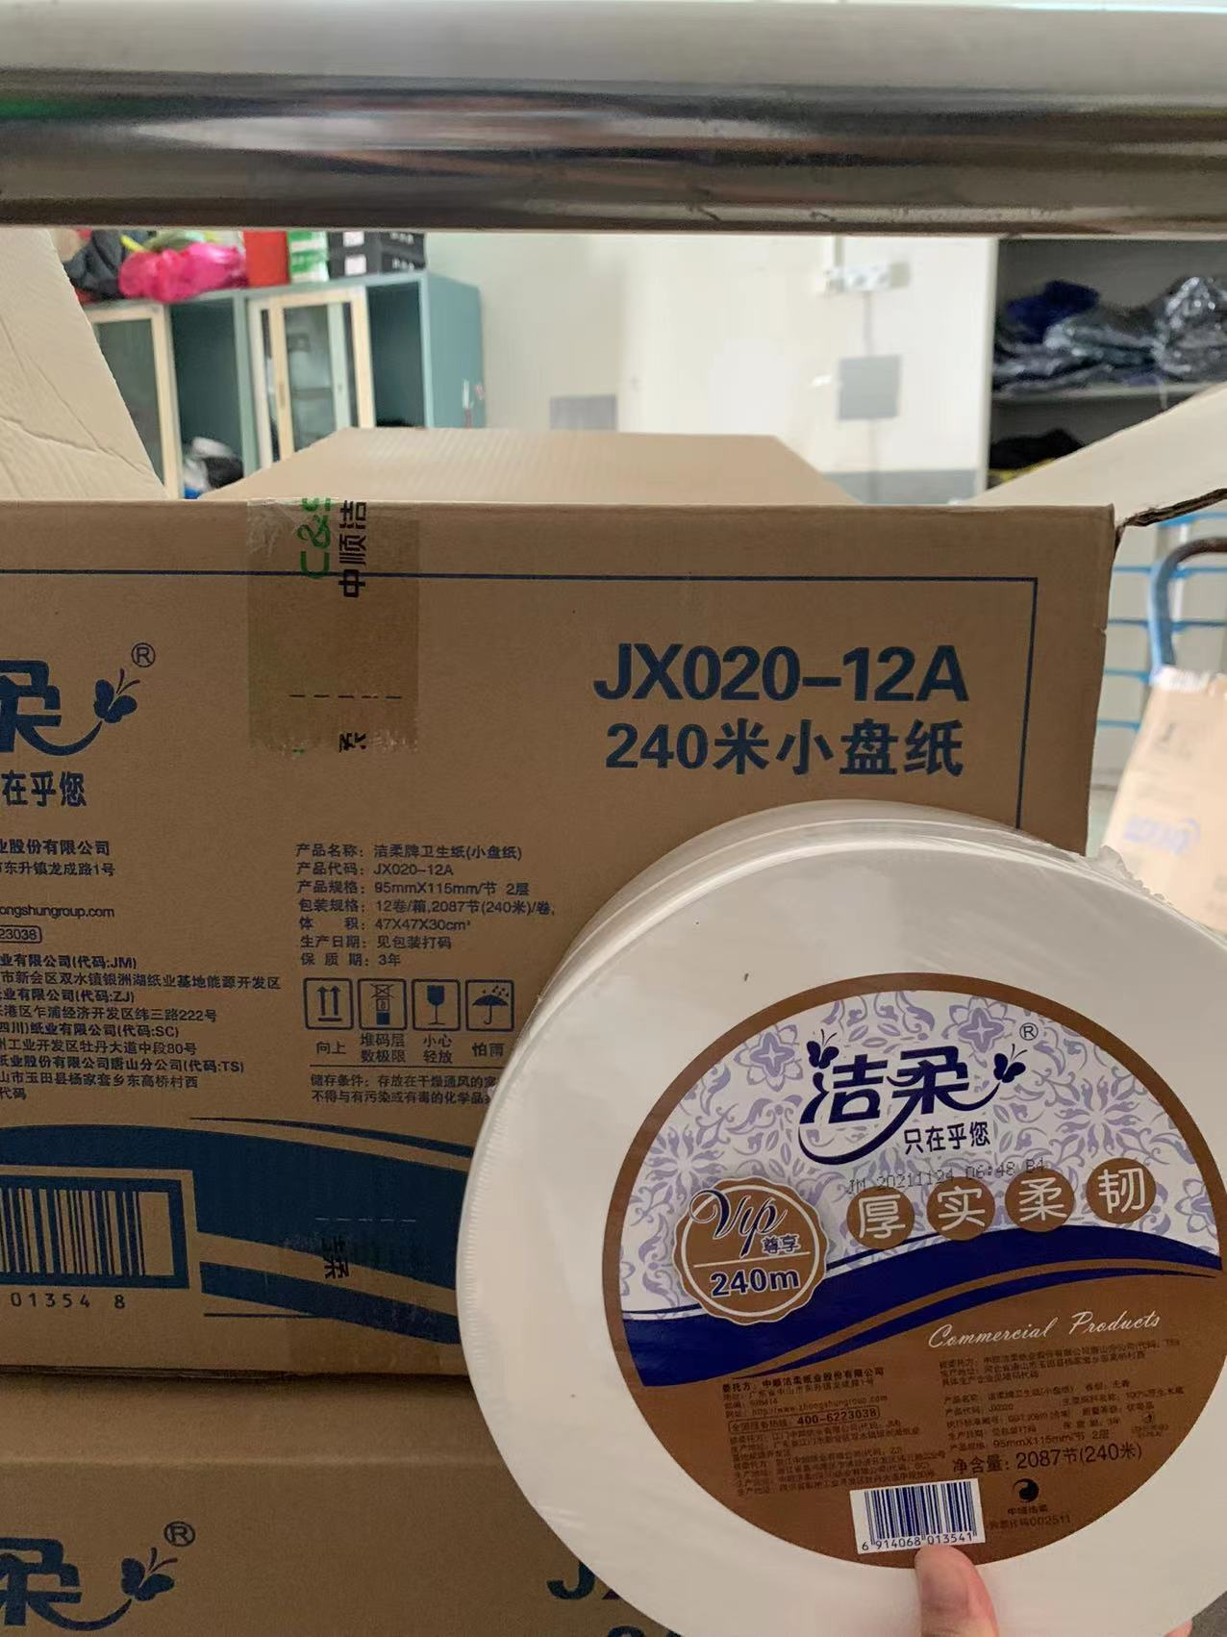 | https://gego.zhongcy.com/mall-view/store/detail?skuid=19242433&sid=160
2 | 洁柔中心抽纸 | JX206-12A | 12卷/箱130mmX175mm/节 | 20 | 箱 |  |  | 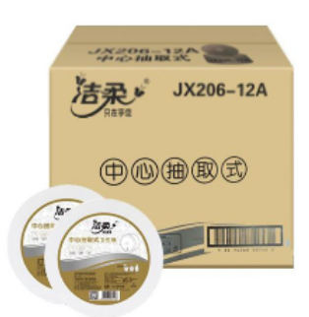 | https://gego.zhongcy.com/mall-view/store/detail?skuid=17759549&sid=160
合 计
1、务必按照附件清单报价并盖公司印章上传系统，若没上传将视为无效投标。 2、投标供应商须需在此表格进行报价，附件内容包含：检测报告、技术要求和商务要求，否则视为无效报价。 3、报价单位承诺不恶意低价谋取中标，必须对本项目的报价负责，承诺中标后严格按报价单内容保证质量及响应时间履行。 |  |  |  |  |  |  |  | 投标单位盖章区域 （需盖章）
二、商务要求
序号 | 目录 | 商务需求
（一）免费保修期内售后服务要求
1 | 免费保修期 | 货物 30天 只换不修，免费保修期 1 年，时间自最终验收合格并交付使用之日起计算。供应商售后免费上门退换。
2 | 维修响应及故障解决时间 | 在保修期内，一旦发生质量问题，投标人保证在接到通知24小时内赶到现场进行修理或更换。
3 | 发生质量问题的处理方式 | 免费保修期内，如果有因质量问题而引起的损坏，中标人应对产品予以维修或更换，全部服务费和更换产品或配件的费用由中标人承担，中标人如不能修理或不能调换，按产品原价赔偿处理。
（二）其他商务要求
1 | 关于交货 | 1.1确定成交日后3天（日历日）内。
 |  | 1.2 投标人必须承担的设备运输、安装调试、验收检测和提供设备操作说明书、图纸等其他类似的义务。中标人应委派技术人员进行现场安装、调试，并提供货物安装调试的一切技术支持。安装调试的具体时间由使用方提前1天通知中标人。
 |  | 1.3 交货（具体）地点：深圳市第三高级中学高中部（深圳市龙岗区龙城街道如意路500号）
 |  | 1.4 收货人：胡主管（13713722778）
2 | 质量保证 | 2.保证所提供的产品全部采用优质材料和一流工艺制造而成，并未曾使用过的全新产品；所供产品均为原厂正品，决不使用任何劣货、假货等产品。
3 | 关于验收 | 3.1 投标人货物经过双方检验认可后，中标单位需提供盖章版的供货通知书、送货单。
 |  | 3.2 当满足以下条件时才可进行验收：（验收由使用部门及物资采购与管理部门共同组成， 验收人：叶老师89556698 ） ①中标人已按照清单内容提供了全部产品及完整的技术资料，其中技术资料包括但不限于货物配置清单、产品说明书、图纸、操作手册、维护手册（含维修密码及接口数据）、质量保证文件、服务指南等，所有外文资料须提供中文译本。 ②货物符合反拍清单内的规格参数，性能满足要求。 ③货物具备产品合格证。 ④货物如需计量检定的应提供相关计量检定部门出具的合法检定报告。 ⑤进口货物必须具有报关证明文件、原产地证明和商检合格证明文件。 ⑥投标人负责将货物安全无损运抵采购人指定地点，并承担包括但不限于货物的包装、运输、保险、装卸、安装调试、培训、商检及计量检测、关税、增值税和进口代理等费用。 ⑦货物安装调试完毕，能正常运行。
4 | 培训 | 4.投标人应派专业技术人员免费对采购单位指定人员进行定期培训及指导，直至其完全掌握货物的功能应用及基本故障处理技术。
5 | 关于知识产权 | 5.1提供的货物必须是合法厂家生产和经销的原包装产品（包括零配件），必须具备生产日期、厂家、厂址、产品合格证等。
 |  | 5.2投标人应保证采购人在使用货物或其任何一部分时，免受第三方提出的侵犯其专利权、商标权、著作权或其它知识产权的起诉或司法干预。投标人保证所提供软件的合法性，如果发生上述起诉或干预，则其法律责任均由中标人负责。所发生的任何知识产权纠纷与采购人无关。
6 | 关于商检 | 6.依据相关法律法规要求，如所提供的货物需由国家商检部门进行商检的，商检、检疫费用由中标人承担。
投标单位盖章区域（需盖章）

